Samples
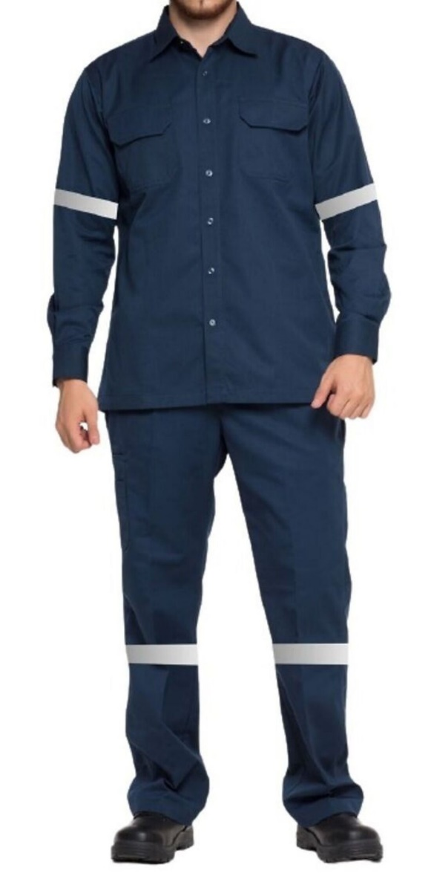
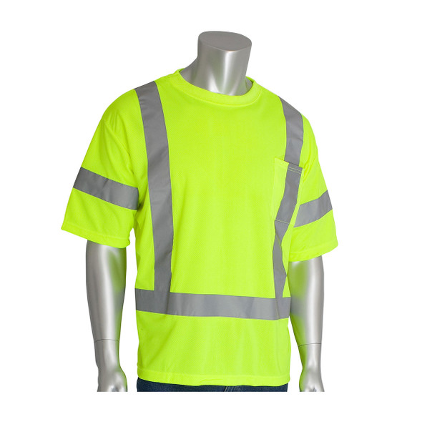

კომენტარი: ვერტიკალური ზოლების გარეშე.

